Padrón
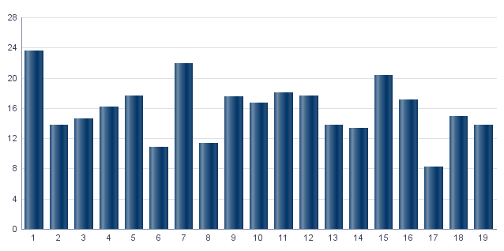
1. Padrón a 01/01/2023 . Distrito 1. Ciutat Vella
1. Padró a 01/01/2023 . Districte 1. Ciutat Vella

1.1. Evolución de la población
1.1. Evolució de la població

1991 | 1996 | 2001 | 2013 | 2014 | 2015 | 2016 | 2017 | 2018 | 2019 | 2020 | 2021 | 2022 | 2023
27,010 | 24,027 | 24,167 | 26,373 | 26,221 | 26,472 | 26,769 | 26,810 | 27,259 | 27,070 | 27,418 | 27,525 | 27,983 | 28,763

Fuente: Padrón Municipal de Habitantes.
Font: Padró Municipal d'Habitants.
Evolución de la población
Evolució de la població

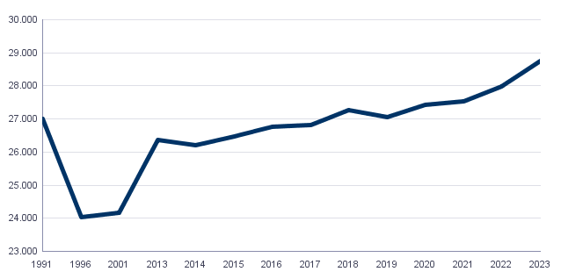

1.2. Superficie y densidad de población
1.2. Superficie i densitat de població

Personas / Persones | Superficie / Superfície | Densidad de población / Densitat de població
28,763 | 169.0 | 170.2

Nota: Superficie en hectáreas.
Fuente: Padrón Municipal de Habitantes. 01/01/2023
Nota: Superfície en hectàrees.
Font: Padró Municipal d'Habitants. 01/01/2023
1.3. Población por sexo y edad (grandes grupos)
1.3. Població per sexe i edat (grans grups)

 | Total | 0-15 | 16-64 | 65 y más
Total | 28,763 | 3,383 | 19,557 | 5,823
Hombres | 13,730 | 1,705 | 9,681 | 2,344
Mujeres | 15,033 | 1,678 | 9,876 | 3,479

Fuente: Padrón Municipal de Habitantes. 01/01/2023
Font: Padró Municipal d'Habitants. 01/01/2023
1.4. Población por sexo y edad (grupos de 5 años)
1.4. Població per sexe i edat (grups de 5 anys)

 | Total | 0-4 | 5-9 | 10-14 | 15-19 | 20-24 | 25-29 | 30-34 | 35-39 | 40-44
Total | 28,763 | 922 | 1,055 | 1,153 | 1,336 | 1,701 | 2,103 | 2,126 | 2,002 | 2,109
Hombres | 13,730 | 464 | 530 | 587 | 647 | 818 | 999 | 1,053 | 993 | 1,047
Mujeres | 15,033 | 458 | 525 | 566 | 689 | 883 | 1,104 | 1,073 | 1,009 | 1,062

 | 45-49 | 50-54 | 55-59 | 60-64 | 65-69 | 70-74 | 75-79 | 80-84 | 85 y más
Total | 2,378 | 2,248 | 2,062 | 1,745 | 1,469 | 1,367 | 1,148 | 814 | 1,025
Hombres | 1,221 | 1,128 | 1,055 | 844 | 698 | 601 | 472 | 285 | 288
Mujeres | 1,157 | 1,120 | 1,007 | 901 | 771 | 766 | 676 | 529 | 737

Fuente: Padrón Municipal de Habitantes.
Font: Padró Municipal d'Habitants.

1.5. Población según lugar de nacimiento y sexo
1.5. Població segons lloc de naixement i sexe

 | Total | València | Resto de l'Horta | Resto de la Comunidad | Resto del Estado | Extranjero
Total | 28,763 | 13,747 | 975 | 2,700 | 3,291 | 8,050
Hombres | 13,730 | 6,659 | 452 | 1,254 | 1,546 | 3,819
Mujeres | 15,033 | 7,088 | 523 | 1,446 | 1,745 | 4,231

Fuente: Padrón Municipal de Habitantes a 1 de enero de 2023.
Font: Padró Municipal d'Habitants a 1 de gener de 2023
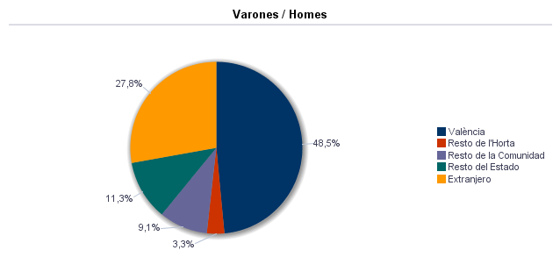

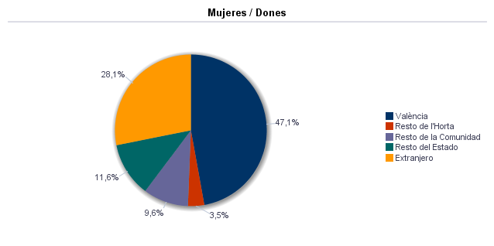

1.6. Población nacida en la Comunidad fuera de l'horta por comarcas principales
1.6. Població nascuda a la Comunitat fora de l'horta per comarques principals

Comarcas / Comarques
Total | 2,700
la Ribera Alta | 414
la Plana de Utiel-Requena | 118
la Safor | 286
la Serranía | 74
el Camp de Túria | 137
la Plana Alta | 176
la Costera | 125
l'Alacantí | 144
la Ribera Baixa | 164
la Vall d'Albaida | 168
Resto / Resta | 894

Fuente: Padrón Municipal de Habitantes a 1 de enero de 2023.
Font: Padró Municipal d'Habitants a 1 de gener de 2023
1.7. Población nacida en otras comunidades del Estado por comunidades principales
1.7. Població nascuda a altres comunitats de l'Estat per comunitats principals

Comunidades / Comunitats
Total | 3,291
Castilla - La Mancha | 618
Andalucía | 484
Madrid (Comunidad de) | 476
Aragón | 248
Castilla y León | 302
Cataluna | 326
Murcia (Región de) | 182
Extremadura | 89
Galicia | 140
País Vasco | 94
Asturias (Principado de) | 65
Balears (Illes) | 50
Resto | 216
 | 1

Fuente: Padrón Municipal de Habitantes a 1 de enero de 2023.
Font: Padró Municipal d'Habitants a 1 de gener de 2023
1.8. Población extranjera según nacionalidad, por contienentes
1.8. Població estrangera segons nacionalitat, per continents

 | Total | Resto UE(27) | Europa No UE(27) | África | América del Norte | América Central | América del Sur | Asia | Oceanía y Otros
Total | 6,768 | 2,545 | 970 | 617 | 541 | 250 | 1,377 | 447 | 21
Hombres | 3,295 | 1,223 | 479 | 459 | 246 | 83 | 571 | 222 | 12
Mujeres | 3,473 | 1,322 | 491 | 158 | 295 | 167 | 806 | 225 | 9

Fuente: Padrón Municipal de Habitantes a 1 de enero de 2023.
Font: Padró Municipal d'Habitants a 1 de gener de 2023
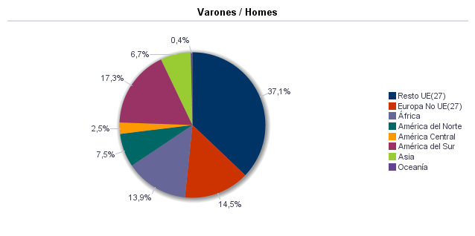

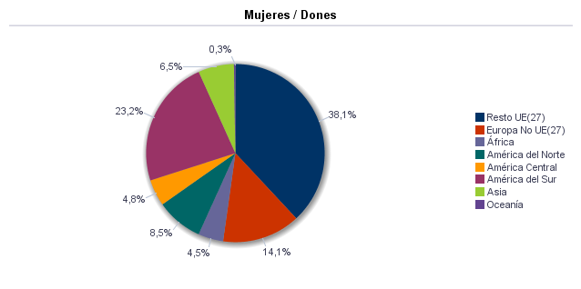

1.9. Población según sexo y estudios realizados
1.9. Població segons sexe i estudis realitzats

 | Total | No aplicable por ser menor de 18 años | No sabe leer ni escribir | Titulación inferior a graduado escolar | Graduado escolar o equivalente | Bachiller, Formación Profesional de Segundo Grado o Títulos equivalentes o superiores
Total | 28,763 | 3,875 | 17 | 1,877 | 4,292 | 18,702
Hombres | 13,730 | 1,946 | 5 | 789 | 2,055 | 8,935
Mujeres | 15,033 | 1,929 | 12 | 1,088 | 2,237 | 9,767

Fuente: Padrón Municipal de Habitantes a 1 de enero de 2023.
Font: Padró Municipal d'Habitants a 1 de gener de 2023
1.10. Número de hojas y personas
1.10. Nombre de fulls i persones

Total Personas | Personas |  | Total Hojas | Hojas |  | Total Media de personas por hoja / Mitjana de persones per full | Media de personas por hoja / Mitjana de persones per full
 | Vivienda familiar | Establecimiento colectivo |  | Vivienda familiar | Establecimiento colectivo |  | Vivienda familiar | Establecimiento colectivo
28,763 | 27,255 | 1,508 | 13,787 | 13,712 | 75 | 2.09 | 1.99 | 20.11

Fuente: Padrón Municipal de Habitantes a 1 de enero de 2023.
Font: Padró Municipal d'Habitants a 1 de gener de 2023
1.11. Número de hojas familiares según tamaño
1.11. Nombre de fulls familiars segons grandària

 | Hojas familiares / Fulls familiars
Total | 13,712
1 | 6,621
2 | 3,515
3 | 1,736
4 | 1,188
5 | 441
6 | 118
>=7 | 93

Fuente: Padrón Municipal de Habitantes a 1 de enero de 2023.
Font: Padró Municipal d'Habitants a 1 de gener de 2023
Hojas familiares según tamaño
Fulls familiars segons grandària

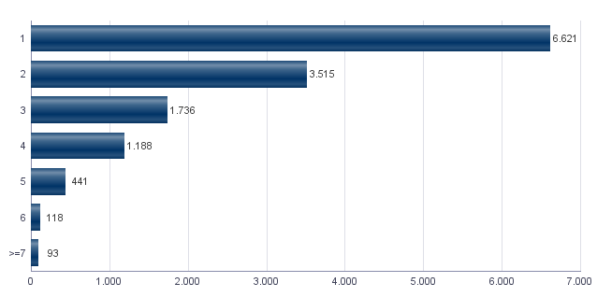

1.12. Número de hojas familiares según número de menores de 18 años
1.12. Nombre de fulls familiars segons nombre de menors de 18 anys

Número de menores / Nombre de menors | Hojas familiares / Fulls familiars
Total | 13,712
0 | 11,319
1 | 1,338
2 | 831
3 | 187
4 | 24
5 | 8
6 y más | 5

Fuente: Padrón Municipal de Habitantes a 1 de enero de 2023.
Font: Padró Municipal d'Habitants a 1 de gener de 2023
Hojas familiares según número de menores de 18 años
Fulls familiars segons nombre de menors de 18 anys

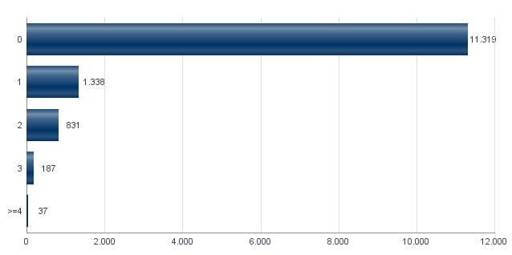

1.13. Número de hojas familiares según composición
1.13. Nombre de fulls familiars segons composició

Alguna persona de 0-15 | Alguna persona de 16-24 | Solamente / Solament de 0-24 | Alguna persona de 25-64 | Alguna persona >=65 | Solamente / Solament >=65 | Alguna persona >=80 | Solamente / Solament >=80
2,136 | 1,916 | 438 | 10,566 | 4,267 | 2,666 | 1,425 | 803

Fuente: Padrón Municipal de Habitantes a 1 de enero de 2023.
Font: Padró Municipal d'Habitants a 1 de gener de 2023
1.14. Indicadores demográficos del distrito |  |  | Indicadores demográficos de la ciudad
1.14. Indicadors demogràfics del districte |  |  | Indicadors demogràfics de la ciutat

Total |  |  | Total
Relación de masculinidad | 91.3 |  | Relación de masculinidad | 90.3
Edad media | 44.6 |  | Edad media | 44.8
Índice de envejecimiento | 172.1 |  | Índice de envejecimiento | 159.2
Índice de sobreenvejecimiento | 17.6 |  | Índice de sobreenvejecimiento | 15.7
Índice demográfico de dependencia | 47.1 |  | Índice demográfico de dependencia | 53.5
Índice de estructura de la población activa | 116.9 |  | Índice de estructura de la población activa | 131.5
Índice de reemplazamiento de la población en edad activa | 124.7 |  | Índice de reemplazamiento de la población en edad activa | 127.4
Razón de progresividad demográfica | 87.4 |  | Razón de progresividad demográfica | 83.2
Porcentaje de población extranjera | 23.5 |  | Porcentaje de población extranjera | 16.5

Fuente: Padrón Municipal de Habitantes. 01/01/2023 |  |  | Fuente: Padrón Municipal de Habitantes. 01/01/2023
Font: Padró Municipal d'Habitants. 01/01/2023 |  |  | Font: Padró Municipal d'Habitants. 01/01/2023
Edad media por distrito
Edat mitjana per districte

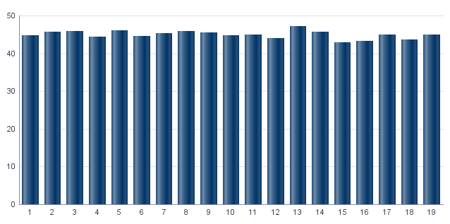

Índice de envejecimiento
Índex d'envelliment

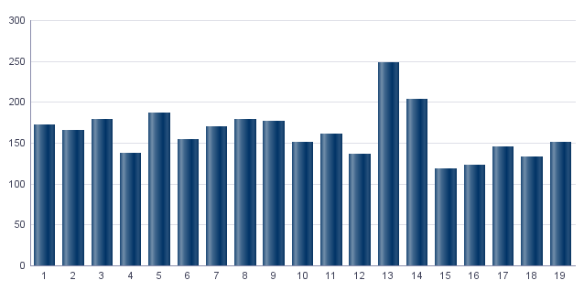

Porcentaje de población extranjera
Percentatge de població estrangera

MovPadrón
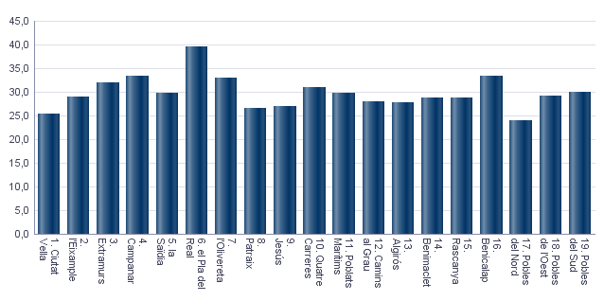
2. Movimientos en Padrón durante 2022 . Distrito 1. Ciutat Vella
2. Moviments al Padró durant 2022 . Districte 1. Ciutat Vella

2.1. Resumen de movimientos registrados en el Padrón Municipal
2.1. Resum de moviments registrats al Padró Municipal

 | Alta por inmigración | Alta por nacimiento | Alta por cambio de domicilio | Otras Altas | Total altas | Baja por emigración | Baja por defunción | Baja por cambio de domicilio | Otras Bajas | Total bajas
Total | 2,920 | 173 | 1,327 | 146 | 4,566 | 1,309 | 325 | 1,550 | 600 | 3,784
Hombres | 1,424 | 82 | 629 | 70 | 2,205 | 651 | 146 | 745 | 302 | 1,844
Mujeres | 1,496 | 91 | 698 | 76 | 2,361 | 658 | 179 | 805 | 298 | 1,940

Fuente: Padrón Municipal de Habitantes 2022
Font: Padró Municipal d'Habitants 2022
2.1.b Resumen crecimiento vegetativo, saldo intraurbano,saldo interurbano, saldo otros movimientos y saldo neto
2.1.b Resum creixement vegetatiu, saldo intraurbà, saldo interurbà, saldo altres moviments i saldo net

 | Crecimiento vegetativo / Creixement vegetatiu | Saldo Intraurbano / Intraurbà | Saldo Interurbano / Interurbà | Otros / Altres | Saldo Neto / Net

Total | -152 | -223 | 1611 | -454 | 782
Hombres | -64 | -116 | 773 | -232 | 361
Mujeres | -88 | -107 | 838 | -222 | 421

Fuente: Padrón Municipal de Habitantes 2022
Font: Padró Municipal d'Habitants 2022
Saldo de movimientos registrados en el Padrón
Saldo de movimients registrats al Padró

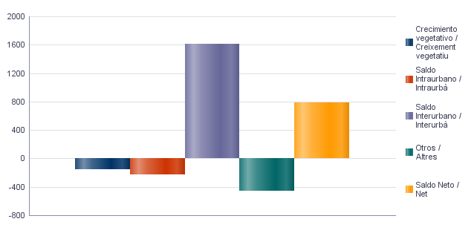

2.2. Indicadores demográficos |  |  | 2.2. Indicadores demográficos de la ciudad
2.2. Indicadors demogràfics |  |  | 2.2. Indicadors demogràfics de la ciutat

Total |  |  | Total
Tasa bruta de natalidad | 6.1 |  | Tasa bruta de natalidad | 6.7
Tasa bruta de inmigración intraurbana | 46.8 |  | Tasa bruta de inmigración intraurbana | 42.7
Tasa bruta de inmigración interurbana | 102.9 |  | Tasa bruta de inmigración interurbana | 62.4
Tasa bruta de mortalidad | 11.5 |  | Tasa bruta de mortalidad | 9.4
Tasa bruta de emigración intraurbana | 54.6 |  | Tasa bruta de emigración intraurbana | 42.7
Tasa bruta de emigración interurbana | 46.1 |  | Tasa bruta de emigración interurbana | 34.9
Tasa general de fecundidad | 25.4 |  | Tasa general de fecundidad | 29.9

Fuente: Padrón Municipal de Habitantes 2022 |  |  | Fuente: Padrón Municipal de Habitantes 2022
Font: Padró Municipal d'Habitants 2022 |  |  | Font: Padró Municipal d'Habitants 2022
Tasa general de fecundidad por distrito
Taxa general de fecunditat per districte

Censo
3. Censo de Población y Viviendas. 2011. Distrito 1. Ciutat Vella
3. Cens de Població i Habitatges. 2011. Districte 1. Ciutat Vella

3.1. Población de 16 y más años en viviendas principales según sexo y relación con la actividad económica
3.1. Població de 16 i més anys en habitatges principals segons sexe i relació amb l'activitat econòmica

 | Total |  | Activos |  | Ocupados a tiempo completo |  | Ocupados a tiempo parcial |  | Parados que han trebajado antes |  | Parados buscando su primer empleo |  | Inactivos
Hombres | 10,615 |  | 7,490 |  | 5,215 |  | 735 |  | 1,210 |  | 325 |  | 3,125
Mujeres | 11,960 |  | 7,090 |  | 4,080 |  | 1,105 |  | 1,560 |  | 345 |  | 4,870
Total | 22,575 |  | 14,575 |  | 9,295 |  | 1,840 |  | 2,775 |  | 670 |  | 8,000

Nota: Los datos se presentan redondeados a 0 y 5. Los datos marcados con * pueden contener errores elevados de muestreo.
Fuente: Censo de Población y Viviendas.
Nota: Les dades es presenten arredonides a 0 i 5. Les dades marcades amb * poden contenir errors elevats de mostreig.
Font: Cens de Població i Habitatges.
3.2. Población ocupada de 16 y más años en viviendas principales según sexo y actividad del establecimiento
3.2. Població ocupada de 16 i més anys en habitatges principals segons sexe i activitat de l'establiment

 | Total |  | Agricultura, ganadería y pesca |  | Industria |  | Construcción |  | Servicios
Hombres | 5,950 |  | 50 | * | 325 |  | 480 |  | 5,095
Mujeres | 5,185 |  | 25 | * | 235 |  | 195 |  | 4,730
Total | 11,130 |  | 75 | * | 555 |  | 675 |  | 9,825

Nota: Los datos se presentan redondeados a 0 y 5. Los datos marcados con * pueden contener errores elevados de muestreo.
Fuente: Censo de Población y Viviendas.
Nota: Les dades es presenten arredonides a 0 i 5. Les dades marcades amb * poden contenir errors elevats de mostreig.
Font: Cens de Població i Habitatges.
3.3. Población en viviendas principales de 16 y más años ocupada o parada que ha trabajado antes, según sexo y profesión
3.3. Població en habitatges principals de 16 i més anys ocupada o desocupada que ha treballat abans segons sexe i professió

 | Total |  | Ocupaciones militares |  | Dirección y gerencia |  | Técnicos y profesionales científicos e intelectuales |  | Técnicos y profesionales de soporte |  | Empleados de tipo administrativo
Hombres | 7,165 |  | 45 | * | 740 |  | 2,380 |  | 1,130 |  | 765
Mujeres | 6,750 |  | 25 | * | 345 |  | 2,735 |  | 725 |  | 1,060
Total | 13,905 |  | 65 | * | 1,080 |  | 5,115 |  | 1,855 |  | 1,825
 | Servicios de restauración, personales, protección y vendedores de los comercios |  | Trabajadores cualificados en la agricultura, ganadería y pesca |  | Artesanos y trabajadores cualificados de las industrias manufactureras, la construcción y la minería, excepto operadores de instalaciones y maquinaria |  | Operadores de instalaciones y maquinaría |  | Trabajadores no cualificados
Hombres | 975 |  | 55 | * | 565 |  | 140 | * | 370
Mujeres | 975 |  | 15 | * | 265 |  | 175 | * | 435
Total | 1,945 |  | 70 | * | 830 |  | 315 |  | 805

Nota: Los datos se presentan redondeados a 0 y 5. Los datos marcados con * pueden contener errores elevados de muestreo.
Fuente: Censo de Población y Viviendas.
Nota: Les dades es presenten arredonides a 0 i 5. Les dades marcades amb * poden contenir errors elevats de mostreig.
Font: Cens de Població i Habitatges.
Población en viviendas principales de 16 y más años ocupada o parada que ha trabajado antes según profesión
Població en habitatges principals de 16 i més anys ocupada o desocupada que ha treballat abans segons professió

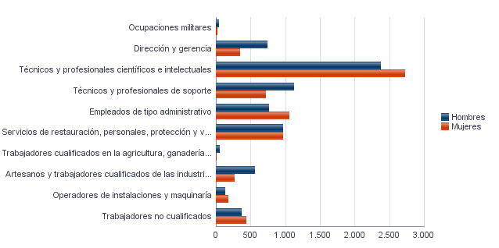

3.4. Población en viviendas principales de 16 y más años ocupada según sexo y situación profesional
3.4. Població en habitatges principals de 16 i més anys ocupada segons sexe i situació professional

 | Total |  | Empresario con personal |  | Empresario sin personal |  | Empleados fijos o indefinidos |  | Empleados eventuales |  | Ayuda familiar |  | Miembro de cooperativa
Hombres | 5,950 |  | 710 |  | 1,075 |  | 3,240 |  | 690 |  | 170 | * | 65 | *
Mujeres | 5,185 |  | 485 |  | 610 |  | 3,170 |  | 780 |  | 140 | * | 0 | *
Total | 11,135 |  | 1,200 |  | 1,685 |  | 6,405 |  | 1,470 |  | 310 | * | 65 | *

Nota: Los datos se presentan redondeados a 0 y 5. Los datos marcados con * pueden contener errores elevados de muestreo.
Fuente: Censo de Población y Viviendas.
Nota: Les dades es presenten arredonides a 0 i 5. Les dades marcades amb * poden contenir errors elevats de mostreig.
Font: Cens de Població i Habitatges.
3.5. Población en viviendas principales de 16 y más años según estado civil y sexo
3.5. Població en habitatges principals de 16 i més anys segons estat civil i sexe

 | Total |  | Solteros |  | Casados |  | Viudos |  | Separados |  | Divorciados
Hombres | 12,280 |  | 6,530 |  | 4,685 |  | 365 |  | 235 |  | 465
Mujeres | 13,520 |  | 6,490 |  | 4,285 |  | 1,700 |  | 280 |  | 765
Total | 25,795 |  | 13,020 |  | 8,970 |  | 2,065 |  | 515 |  | 1,230

Nota: Los datos se presentan redondeados a 0 y 5. Los datos marcados con * pueden contener errores elevados de muestreo.
Fuente: Censo de Población y Viviendas.
Nota: Les dades es presenten arredonides a 0 i 5. Les dades marcades amb * poden contenir errors elevats de mostreig.
Font: Cens de Població i Habitatges.
3.6. Mujeres en viviendas principales de 16 y más años según descendencia
3.6. Dones en habitatges principals de 16 i més anys segons descendència

Total |  | Sin hijos/as |  | Con hijos/as |  | 1 hijo/a |  | 2 hijos/as |  | 3 hijos/as |  | 4 o más hijos/as
11,960 |  | 5,550 |  | 6,410 |  | 1,890 |  | 2,490 |  | 1,245 |  | 785

Nota: Los datos se presentan redondeados a 0 y 5. Los datos marcados con * pueden contener errores elevados de muestreo.
Fuente: Censo de Población y Viviendas.
Nota: Les dades es presenten arredonides a 0 i 5. Les dades marcades amb * poden contenir errors elevats de mostreig.
Font: Cens de Població i Habitatges.

Vehículos
4. Parque de vehículos. 2023. Distrito 1. Ciutat Vella
4. Parc de vehicles. 2023. Districte 1. Ciutat Vella

4.1. Vehículos según tipo
4.1. Vehicles segons tipus

 | Vehículos | %
Total | 21,175 | 100.0%
Turismo | 13,842 | 65.4%
Autobús | 521 | 2.5%
Camión | 1,725 | 8.1%
Tractor | 496 | 2.3%
Remolque | 296 | 1.4%
Motocicleta | 3,590 | 17.0%
Ciclomotor | 705 | 3.3%

Fuente: Impuesto de Vehículos de Tracción Mecánica a 01/01/2023.
Font: Impost de Vehicles de Tracció Mecànica a 01/01/2023.
Evolución de Vehículos
Evolució de Vehicles

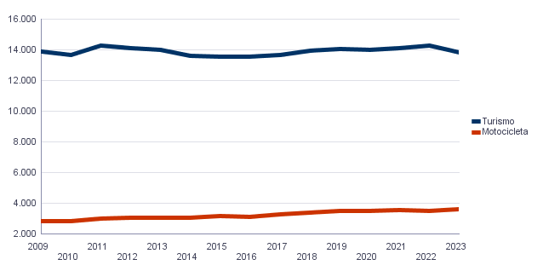

4.2. Turismos según potencia
4.2. Turismes segons potència

 | Turismos / Turismes
Total | 13,842
Menos de 8 CV | 966
De 8 a 11,99 CV | 6,121
De 12 a 15,99 CV | 5,311
De 16 CV a 19,99 CV | 1,056
De 20 CV y más | 388

Fuente: Impuesto de Vehículos de Tracción Mecánica a 01/01/2023.
Font: Impost de Vehicles de Tracció Mecànica a 01/01/2023.
Turismos según potencia
Turismes segons potència

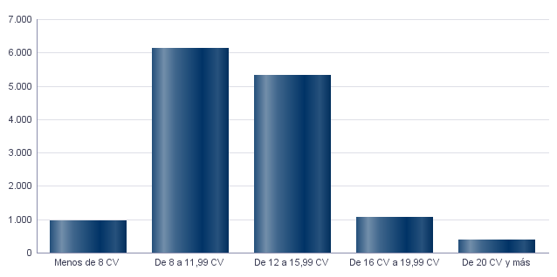

4.3. Turismos según tipo de propietario
4.3. Turismes segons tipus de propietari

 | Turismos / Turismes
Total | 13,842
Particulares | 10,123
Empresas y organizaciones | 3,719

Fuente: Impuesto de Vehículos de Tracción Mecánica a 01/01/2023.
Font: Impost de Vehicles de Tracció Mecànica a 01/01/2023.

Catastro
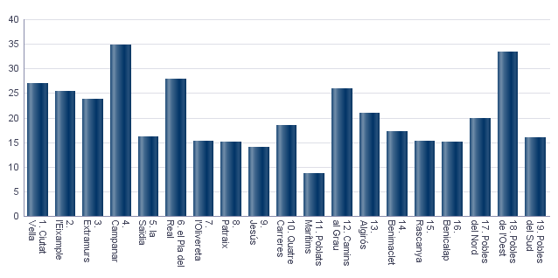
Seleccione Idioma |  | Seleccione año |  | Seleccione distrito
Castellano |  | 2023 |  | Ninguno

5. Catastro Inmobiliario Urbano a 01/01/2023 . Distrito 1. Ciutat Vella
5. Cadastre Immobiliari Urbà a 01/01/2023 . Districte 1. Ciutat Vella

5.1. Bienes Inmuebles según el año de antigüedad
5.1. Béns Immobles segons any d'antiguitat

Total | 1700-1800 | 1801-1900 | 1901-20 | 1921-40 | 1941-60 | 1961-80 | 1981-2000 | 2001-10 | 2011-20 | >2020
19,295 | 219 | 3,153 | 1,405 | 2,082 | 2,399 | 4,444 | 2,566 | 2,348 | 619 | 60

Fuente: Catastro de Bienes Inmuebles
Font: Cadastre de Béns Immobles
Bienes Inmuebles según el año de antigüedad
Béns Immobles segons any d'antiguitat

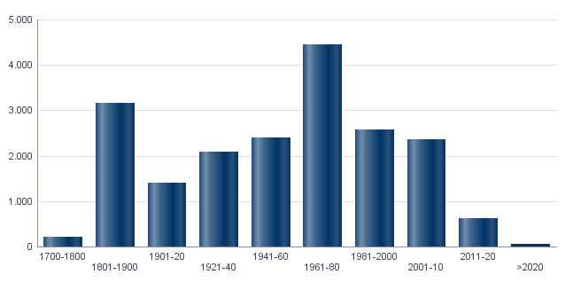

5.2. Bienes Inmuebles construidos después de 1800 según superficie construida
5.2. Béns Immobles construïts després de 1800 segons superfície construïda

Total | <=60 m² | 61-80 m² | 81-100 m² | 101-120 m² | 121-150 m² | 151-200 m² | >200 m² | Sup. construida media (m²)
19,076 | 2,428 | 2,977 | 3,031 | 2,529 | 3,041 | 2,953 | 2,117 | 123.2

Fuente: Catastro de Bienes Inmuebles
Font: Cadastre de Béns Immobles
5.3. Bienes Inmuebles construidos después de 1800 según valor catastral (en miles de euros)
5.3. Béns Immobles construïts després de 1800 segons valor cadastral (en milers d'euros)

Total | <=12 | 12-18 | 18-24 | 24-30 | 30-36 | 36-48 | 48-60 | 60-72 | >72
19,076 | 915 | 1,120 | 1,310 | 1,429 | 1,544 | 2,901 | 2,139 | 1,583 | 6,135

Fuente: Catastro de Bienes Inmuebles
Font: Cadastre de Béns Immobles
5.4. Valores catastrales medios (suelo, construcción y total) para las bienes inmuebles posteriores a 1800
5.4. Valors cadastrals mitjans (sòl, construcció i total) per als béns immobles posteriors a 1800

Valor del suelo | Valor de la construcción | Valor total | Valor por m²
34,128.49€ | 30,932.32€ | 65,060.51€ | 528.27€

Fuente: Catastro de Bienes Inmuebles
Font: Cadastre de Béns Immobles
Valor catastral medio por bienes inmuebles
Valor cadastral mitjà per béns immobles

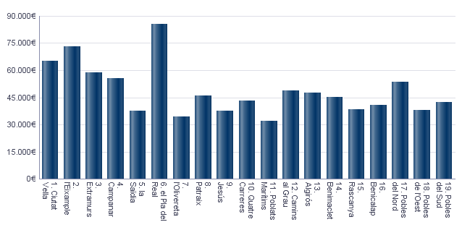

Valor catastral medio por metro cuadrado
Valor cadastral mitjà per metre quadrat

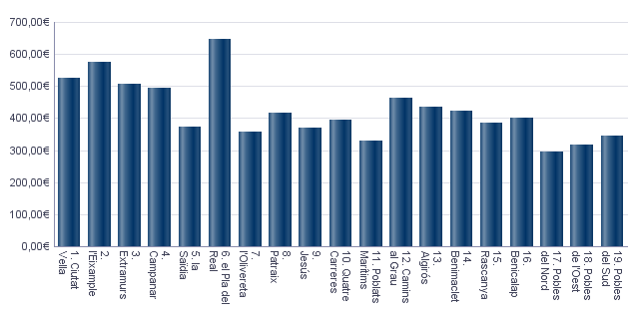

5.5. Superficie total de los aparcamientos y superficie por bien inmueble y turismo
5.5. Superfície total dels aparcaments i superfície per bé immoble i turisme

Superficie total aparcamientos (m²) | Superficie aparcamiento por vivienda | Superficie aparcamiento por turismo
375,684 | 19.47 | 26.95

Fuente: Catastro de Bienes Inmuebles
Font: Cadastre de Béns Immobles
Superficie media de aparcamientos por bien inmueble
Superfície mitjana d'aparcaments per bé immoble

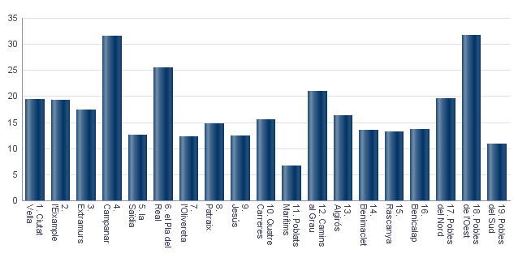

Superficie media de aparcamientos por turismo
Superfície mitjana d'aparcaments per turisme

Educación
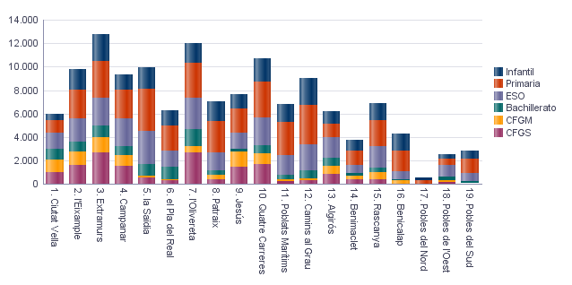
6. Equipamiento escolar. 2022 . Distrito 1. Ciutat Vella
6. Equipament escolar. 2022 . Districte 1. Ciutat Vella

Nota: Datos del curso que comienza en 2022.
Nota: Dades del curs que comença en 2022.

6.1 Educación preescolar e infantil
6.1. Eduació preescolar i infantil

 | Total | Público | Privado | Concertado
Centros | 7 | 1 | 3 | 3
Grupos | 27 | 3 | 9 | 15
Alumnos | 535 | 69 | 123 | 343

Nota: Datos provisionales de inicio de curso. No se incluyen los centros que cursan planes de estudios extranjeros.
Fuente: Conselleria de Cultura, Educación y Deporte. Oficina de Estadística. Ayuntamiento de València.
Nota: Dades provisionals d'inici de curs. No s'hi inclouen els centres que cursen plans d'estudis estrangers.
Font: Conselleria de Cultura, Educació i Esport. Oficina d'Estadística. Ajuntament de València.

6.2 Educación obligatoria
6.2. Educació obligatòria

 |  | Total | Público | Concertado/Privado
Primaria | Centros | 5 | 1 | 4
 | Grupos | 46 | 6 | 40
 | Alumnos | 1,076 | 145 | 931
ESO | Centros | 6 | 2 | 4
 | Grupos | 52 | 24 | 28
 | Alumnos | 1,304 | 567 | 737

Nota: Datos provisionales de inicio de curso. No se incluyen los centros que cursan planes de estudios extranjeros.
Fuente: Conselleria de Cultura, Educación y Deporte. Oficina de Estadística. Ayuntamiento de València.
Nota: Dades provisionals d'inici de curs. No s'hi inclouen els centres que cursen plans d'estudis estrangers.
Font: Conselleria de Cultura, Educació i Esport. Oficina d'Estadística. Ajuntament de València.

6.3 Educación postobligatoria
6.3. Educació postobligatòria

 |  | Total | Público | Privado | Concertado
Bachillerato | Centros | 4 | 2 |  | 2
 | Grupos | 34 | 26 |  | 8
 | Alumnos | 973 | 699 |  | 274
CFGM | Centros | 3 |  | 1 | 2
 | Grupos | 44 |  | 10 | 34
 | Alumnos | 1,079 |  | 229 | 850
CFGS | Centros | 2 |  | 1 | 1
 | Grupos | 42 |  | 34 | 8
 | Alumnos | 982 |  | 804 | 178

Nota: Datos provisionales de inicio de curso. No se incluyen los centros que cursan planes de estudios extranjeros.
Fuente: Conselleria de Cultura, Educación y Deporte. Oficina de Estadística. Ayuntamiento de València.
Nota: Dades provisionals d'inici de curs. No s'hi inclouen els centres que cursen plans d'estudis estrangers.
Font: Conselleria de Cultura, Educació i Esport. Oficina d'Estadística. Ajuntament de València.

Alumnado por nivel educativo y distrito
Alumnat per nivell educatiu i districte

ActEconom
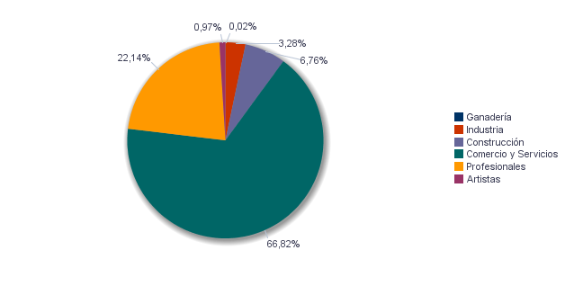
7. Censo de actividades económicas. 2023. Distrito 1. Ciutat Vella
7. Cens d'activitats econòmiques. 2023. Districte 1. Ciutat Vella

7.1. Actividades industriales según tipo
7.1. Activitats industrials seguns tipus

 | Total | Total
Suma Total | 663 | 100.0%
Energía y agua | 183 | 27.6%
Extracción y transformación de minerales no energéticos y productos derivados. Industria química | 11 | 1.7%
Industrias transformadoras de los metales. Mecánica de precisión | 83 | 12.5%
Otras industrias manufactureras | 386 | 58.2%

Fuente: Impuesto de Actividades Económicas. Oficina de Estadística. Ayuntamiento de València.
Font: Impost d'Activitats Econòmiques. Oficina d'Estadística. Ajuntament de València.
7.2. Actividades de comercio y servicios según tipo
7.2. Activitats de comerç i servicis segons tipus

 | Total | Total
Total | 11,708 | 100.0%
Comercio, Restaurantes y Hospedaje, Reparaciones | 4,152 | 35.5%
Transporte y Comunicaciones | 157 | 1.3%
Instituciones Financieras, Seguros, Servicios prestados a las empresas y alquileres | 5,648 | 48.2%
Otros servicios | 1,751 | 15.0%

Fuente: Impuesto de Actividades Económicas. Oficina de Estadística. Ayuntamiento de València.
Font: Impost d'Activitats Econòmiques. Oficina d'Estadística. Ajuntament de València.
7.3. Actividades profesionales según tipo
7.3. Activitats professionals segons tipus

 | Total | Total
Total | 3,168 | 100.0%
Profesionales de Agricultura, Ganadería, Caza, Silvicultura y Pesca | 14 | 0.4%
Profesionales de actividades propias de Energía y agua, Minería e Industria química | 4 | 0.1%
Profesionales de industrias de Aeronáutica, Comunicación y Mecánica de precisión | 13 | 0.4%
Profesionales de otras industrias manufactureras | 78 | 2.5%
Profesionales relacionados con la constucción | 331 | 10.4%
Profesionales relacionados con Comercio y Hostelería | 122 | 3.9%
Profesionales relacionados con Transporte y Comunicaciones | 2 | 0.1%
Profesionales relacionados con actividades Financieras, Jurídicas, Seguros y alquileres | 1,722 | 54.4%
Profesionales relacionados con Otros servicios | 882 | 27.8%

Fuente: Impuesto de Actividades Económicas. Oficina de Estadística. Ayuntamiento de València.
Font: Impost d'Activitats Econòmiques. Oficina d'Estadística. Ajuntament de València.
Actividades económicas del distrito
Activitats econòmiques del districte

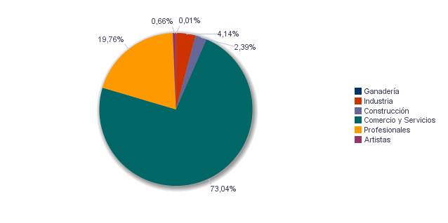

Actividades económicas de la ciudad
Activitats econòmiques de la ciutat

Elecciones
8.1. Elecciones Municipales 2023 . Distrito 1. Ciutat Vella | Seleccione Año
8.1. Eleccions Municipals 2023 . Districte 1. Ciutat Vella | 2023

8.1.1. Participación en las Elecciones Municipales 2023.
8.1.1. Participació a les Eleccions Municipals 2023.

Censo Electoral | Número de votos en blanco | Número de votos nulos | Número de votos total | Votos a Candidaturas | Abstención
19,283 | 139 | 89 | 14,719 | 14,491 | 4,564

Fuente: Ministerio del Interior. Datos Provisionales
Font: Ministeri de l'Interior. Dades Provisionals
Abstención en las Elecciones Municipales 2023
Abstenció a les Eleccions Municipals 2023

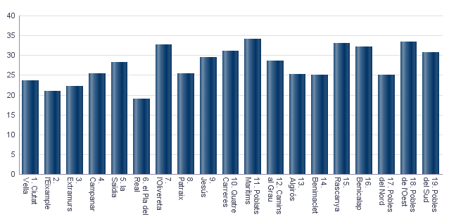

8.1.2. Votos a candidaturas en las Elecciones Municipales 2023.
8.1.2. Vots a candidatures a les Eleccions Municipals 2023.

 | Total
PARTIDO POPULAR | 6,195
COMPROMÍS PER VALÈNCIA: ACORD PER GUANYAR | 3,560
VOX | 2,095
PARTIDO SOCIALISTA OBRERO ESPAÑOL | 1,719
UNIDES PODEM-ESQUERRA UNIDA | 409
CIUDADANOS-PARTIDO DE LA CIUDADANIA | 293
PARTIDO ANIMALISTA CON EL MEDIO AMBIENTE (PACMA) | 89
VALENCIA UNIDA | 39
ESCAÑOS EN BLANCO PARA DEJAR ESCAÑOS VACÍOS | 21
PARTIDO COMUNISTA DE LOS PUEBLOS DE ESPAÑA | 17
POR UN MUNDO MAS JUSTO | 17
VALENCIA DECIDIX | 17
ACTUANDO CONTIGO PARTIDO PARA LA SOCIEDAD | 7
ESQUERRA REPUBLICANA DEL PAIS VALENCIÀ - ACORD MUNICIPAL | 7
FALANGE ESPAÑOLA DE LAS J.O.N.S. | 6

Fuente: Ministerio del Interior. Datos Provisionales
Font: Ministeri de l'Interior. Dades Provisionals
8.2. Elecciones Autonómicas 2023 . Distrito 1. Ciutat Vella | Seleccione Año
8.2. Eleccions Autonòmiques 2023 . Districte 1. Ciutat Vella | 2023

8.2.1. Participación en las Elecciones Autonómicas 2023.
8.2.1. Participació a les Eleccions Autonómicas 2023.

Censo Electoral | Número de votos en blanco | Número de votos nulos | Número de votos total | Votos a Candidaturas | Abstención
17,141 | 124 | 61 | 13,171 | 12,986 | 3,970

Fuente: Presidencia de la Generalitat Valenciana
Font: Presidència de la Generalitat Valenciana
Abstención en las Elecciones Autonómicas 2023
Abstenció a les Eleccions Autonòmiques 2023

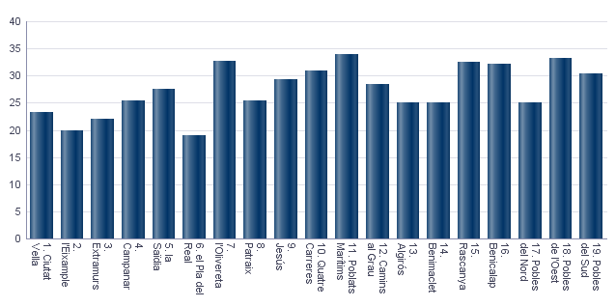

8.2.2. Votos a candidaturas en las Elecciones Autonómicas 2023.
8.2.2. Vots a candidatures a les Eleccions Autonòmiques 2023.

 | Total
PARTIDO POPULAR | 5,430
PARTIDO SOCIALISTA OBRERO ESPAÑOL | 2,167
VOX | 2,091
COMPROMÍS: MÉS-INICIATIVA-VERDSEQUO | 2,046
UNIDES PODEM-ESQUERRA UNIDA | 876
CIUDADANOS-PARTIDO DE LA CIUDADANIA | 183
PARTIDO ANIMALISTA CON EL MEDIO AMBIENTE | 79
DECIDIX | 17
POR UN MUNDO MAS JUSTO | 17
ESCAÑOS EN BLANCO PARA DEJAR ESCAÑOS VACÍOS | 15
PARTIDO COMUNISTA DE LOS PUEBLOS DE ESPAÑA | 15
COALICIÓ UNITS | 14
ESQUERRA REPUBLICANA DEL PAÍS VALENCIÀ | 13
RECORTES CERO | 12
REPÚBLICA VALENCIANA / PARTIT VALENCIANISTE EUROPEU | 6
ALIANZA POR EL COMERCIO Y LA VIVIENDA | 5

Fuente: Ministerio del Interior. Datos Provisionales
Font: Ministeri de l'Interior. Dades Provisionals
8.3. Elecciones Generales 2023 . Distrito 1. Ciutat Vella | Seleccione Año
8.3. Eleccions Generals 2023 . Districte 1. Ciutat Vella | 2023
 | Seleccione Mes
 | 7

8.3.1. Participación en las Elecciones Generales 2023.
8.3.1. Participació a les Eleccions Generals 2023.

Censo Electoral | Número de votos en blanco | Número de votos nulos | Número de votos total | Votos a Candidaturas | Abstención
18,984 | 110 | 71 | 15,106 | 14,925 | 3,878

Fuente: Ministerio del Interior. Datos Provisionales
Font: Ministeri de l'Interior. Dades Provisionals
Abstención en las Elecciones Generales 2023
Abstenció a les Eleccions Generals 2023

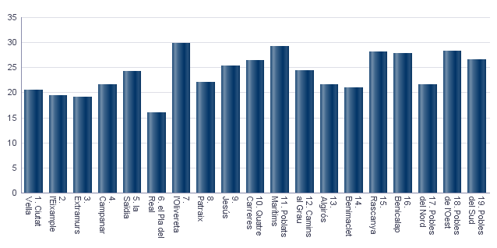

8.3.2. Votos a candidaturas en las Elecciones Generales 2023.
8.3.2. Vots a candidatures a les Eleccions Generals 2023.

 | Total
PARTIDO POPULAR | 6,181
COMPROMÍS-SUMAR: SUMEM PER GUANYAR | 3,063
PARTIDO SOCIALISTA OBRERO ESPAÑOL | 3,040
VOX | 2,502
PARTIDO ANIMALISTA CON EL MEDIO AMBIENTE | 70
POR UN MUNDO MÁS JUSTO | 21
FRENTE OBRERO | 16
ESTAT VALENCIÀ DEL BENESTAR | 11
RECORTES CERO | 11
CAMINANDO JUNTOS | 6
FALANGE ESPAÑOLA DE LAS JONS | 4

Fuente: Ministerio del Interior. Datos Provisionales
Font: Ministeri de l'Interior. Dades Provisionals

